Hoja1
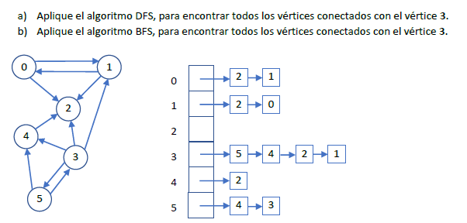
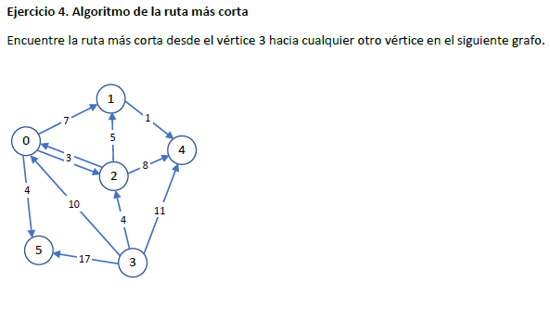
0 | 2,1
1 | 2,0
2
3 | 5,4,2,1
4 | 2
5 | 4,3

0
1 | 0
2
3 | 1,2,4,5
4
5

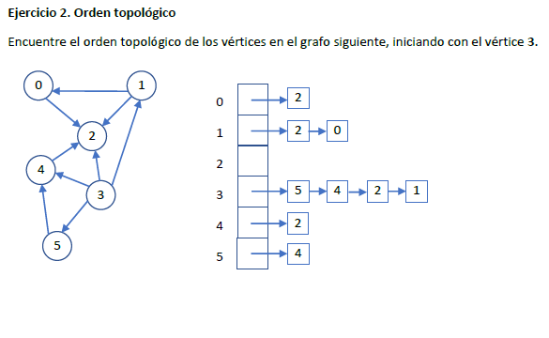

3
1
0
5
4
2

